Sheet1
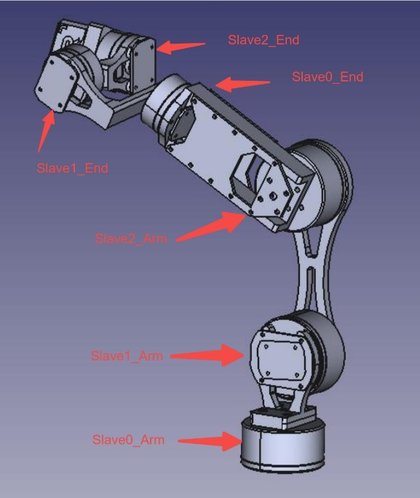
协议类型 | FDCAN
数据长度 | 1~64Byte
波特率 | 4.25Mbit

设备挂载总线
Slave_Arm | FDCAN1
Slave_End | FDCAN2

发送(Transmit) | 设备BASE_ID | ID的低8位为CMD，用于区分不同指令
Master_ID | 0x410 | 0b100 0001 00XX | 失效
Slave0_Arm_ID | 0x420 | 0b100 0010 00XX
Slave1_Arm_ID | 0x430 | 0b100 0011 00XX
Slave2_Arm_ID | 0x440 | 0b100 0100 00XX
Slave0_End_ID | 0x450 | 0b100 0101 00XX
Slave1_End_ID | 0x460 | 0b100 0110 00XX
Slave2_End_ID | 0x470 | 0b100 0111 00XX

接收(Receive) | 设备BASE_ID
Master_ID | 0x510 | 0b101 0001 00XX | 失效
Slave0_Arm_ID | 0x520 | 0b101 0010 00XX
Slave1_Arm_ID | 0x530 | 0b101 0011 00XX
Slave2_Arm_ID | 0x540 | 0b101 0100 00XX
Slave0_End_ID | 0x550 | 0b101 0101 00XX
Slave1_End_ID | 0x560 | 0b101 0110 00XX
Slave2_End_ID | 0x570 | 0b101 0111 00XX

FDCAN滤波器配置 | 滤波模式 | ID0 | ID1
FDCAN1 Filter | FDCAN_FILTER_MASK 掩码模式 | 0b101 0000 0000 (0x500) | 0b111 1000 1100 (0x78C)
FDCAN2 Filter | FDCAN_FILTER_MASK 掩码模式 | 0b101 0000 0000 (0x500) | 0b111 1000 1100 (0x78C)

Slave FDCAN1 Filter | FDCAN_FILTER_MASK 掩码模式 | 0b100 0XXX 0000 | 0b111 1111 1100 (0x7FA)
 |  | 0x420~0x470

MOSI | 角度期望配置 | ID = BASE_ID + 0x01 | DataLength = FDCAN_DLC_BYTES_4
位 | 字段 | 类型 | 复位 | 说明
31-0 | Theta_Ref | W | 0 | 浮点数类型，设置电机期望绝对角度，单位为rad

MOSI | 电流期望配置 | ID = BASE_ID + 0x02 | DataLength = FDCAN_DLC_BYTES_4
位 | 字段 | 类型 | 复位 | 说明
31-0 | Iq_Ref | W | 0 | 浮点数类型，设置电机期望电流

MISO | 角度+电流反馈 | ID = BASE_ID + 0x03 | DataLength = FDCAN_DLC_BYTES_8
位 | 字段 | 类型 | 复位 | 说明
63-32 | Theta_fed | R | 0 | 浮点数类型，设置电机期望绝对角度，单位为rad
31-0 | Iq_fed | R | 0 | 浮点数类型，设置电机期望电流

MISO | 状态反馈 | ID = BASE_ID + 0x04 | DataLength = FDCAN_DLC_BYTES_1
位 | 字段 | 类型 | 复位 | 说明
7 | DRV8323_ERROR_STATE | R | 0 | 栅极驱动器错误，通常为过流导致
6 | OVER_LOAD_STATE | R | 0 | 过载错误
5 | OVER_TEMPERATURE_STATE | R | 0 | 温度错误，超出系统正常的工作温度范围
4 | OVER_SPEED_STATE | R | 0 | 过速错误，超出电机额定转速
3 | OVER_CURRENT_STATE | R | 0 | 过流错误，超出电机额定电流
2 | UNDER_VOLTAGE_STATE | R | 0 | 欠压错误，供电电压低于电机额定电压-3V
1 | OVER_VOLTAGE_STATE | R | 0 | 过压错误，供电电压高于电机额定电压+3V
0 | SAFETY_STATE | R | 0 | 系统安全状态，系统存在错误状态时置0

